关系图
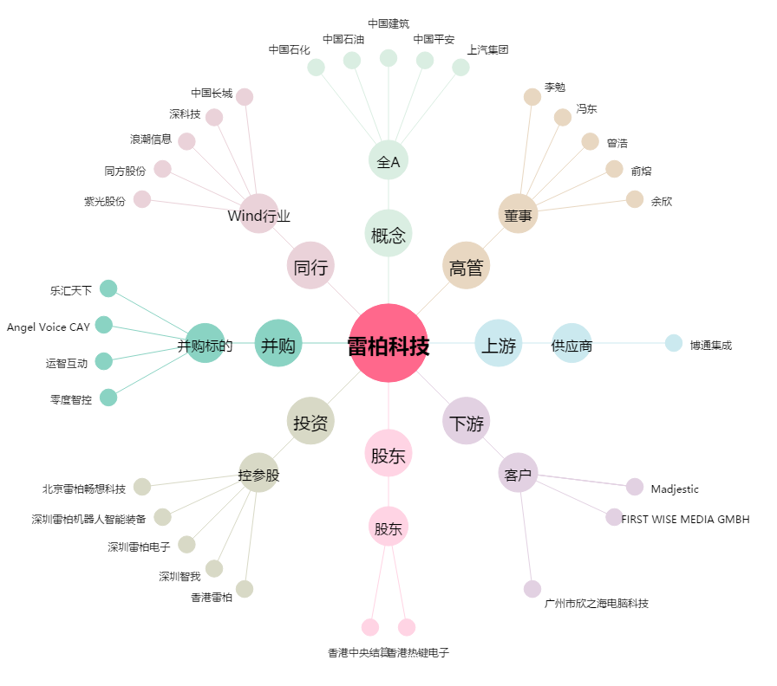
雷柏科技[002577.SZ] - 关系概览图

